PART CD
Danby Model: DUFM043A1WDD / DUFM043A1WDD-3 / DUFM043A2WDD / DUFM043A2WDD-3
Factory Model:BD-120
Effective Date:Aug 6th, 2014
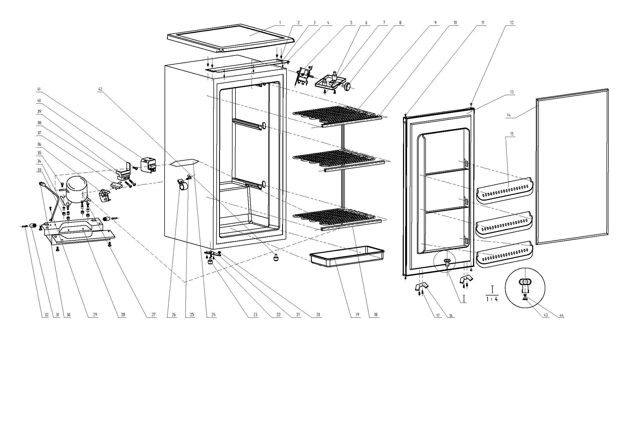
Revision: | DUFM043A1WDD | DUFM043A1WDD-3 DUFM043A2WDD DUFM043A2WDD-3
NO | PART NUMBER |  | PART DESCRIPTION (ENG) | QTY | Notes
1 | 1.25.02.01.08.008 |  | Worktop(white) | 1
2 | 1.05.03.03.002 |  | Hinge Screw | 4
3 | 3.2.02.11.015 |  | Upper Hinge(white) | 1
4 | 1.05.01.02.008R |  | Worktop Screw | 3
5 | 1.03.02.01.077 |  | Thermostat | 1
6 | 1.02.11.02.003 |  | Thermostat Cover(white) | 1
7 | 1.05.02.02.010 |  | Thermostat Cover Screw | 2
8 | 1.25.02.09.03.028 |  | Thermostat Knob | 1
9 | 1.05.20.01.029 |  | Evaporator | 1 | Special Order
10 | 1.02.02.17.016 |  | Top Evaporator Shelf Trim | 1
11 | 1.02.09.02.011 |  | Hinge Stand | 2
12 | 1.25.02.12.03.006 |  | Hinge Plug(Door, white) | 2
13 | 3.2.05.2.01.0454 |  | Door Assy(white) | 1 | Special Order
14 | 1.05.35.03.119 |  | Door Gasket(light grey)-Push | 1
15 | 1.25.02.03.15.025 |  | Door Shelf | 3 | Special Order
16 | 3.2.02.32.009 |  | Projection for Shelf | 2
17 | 1.05.01.02.008R |  | Self-Tapping Screw | 4
18 | 1.02.02.17.017 |  | Front Evaporator Shelf Trim | 2
19 | 1.25.02.03.04.038 |  | Drip Tray (white) | 1
20 | 1.02.09.02.027 |  | Bottom Hinge Rubber Washer | 1
21 | 3.2.02.12.017 |  | Bottom Hinge(white) | 1
22 | 1.05.03.03.002 |  | Bottom Hinge Screw | 3
23 | 1.02.12.06.016 | 1.25.02.12.06.024 | Adjustable Foot | 1
24 | 1.03.30.03.013 | 1.03.30.03.014 | Filter | 1 | Special Order
25 | 1.05.01.02.014R |  | Filter Support Screw | 1 | Special Order
26 | 1.05.05.01.015 | 3.5.2.06.014 | Filter Support | 1 | Special Order
27 | 1.03.01.01.193 |  | Compressor | 1 | Special Order
28 | 3.2.02.07.044 |  | Compressor Support(white) | 1 | Special Order
29 | 1.05.01.02.014R | 1.05.03.01.001 | Earthing Screw | 1
30 | 1.01.01.01.210R |  | Power Supply Cord Assy | 1 | Special Order
31 | 1.02.09.02.018 |  | Wheel | 2
32 | 1.05.05.09.004 |  | Axle | 2
33 | 1.03.01.01.193B |  | Compressor Rubber Washer | 4 | Special Order
34 | 1.03.01.01.193A |  | Compressor Sleeve | 4 | Special Order
35 | 1.03.01.01.193D |  | Compressor Screw | 4 | Special Order
36 | 1.03.01.01.193PTC |  | PTC Starter | 1
37 | 1.03.01.01.193F |  | OLP | 1
38 | 1.03.01.01.193L |  | Compressor Wire Clamp | 1 | Special Order
39 | 1.03.01.01.193M |  | Compressor Wire Clamp Screw | 2 | Special Order
40 | 1.03.01.01.193K |  | Fixing Screw | 1
41 | 1.03.01.01.193G |  | Cover | 1
42 | 1.25.02.12.06.013 |  | Adjustable Foot | 1
43 | 1.02.09.03.010 |  | Valve Block | 1
44 | 1.02.09.03.011 |  | Valve Plate | 1

